商品登録書
【商 品 登 録 書】

 | 区分 |  |  | 1 |  | 新規 |  |  |  |  |  |  |  |  |  |  |  |  |  |  |  |  | 提出者 |  |  | 松本 光 |  |  |  |  | 提出日 |  |  | 2016-02-10

 | JAN |  |  |  |  |  |  | メーカー名 |  |  |  |  | 商品名1 |  |  |  |  |  |  |  |  |  | 商品名2 |  |  |  |  |  |  |  | フレーバー |  | 容量 |  |  | 希望小売価格
 | 498724134229 |  |  |  |  |  |  | ロート製薬 |  |  |  |  | ロートアルガード |  |  |  |  |  |  |  |  |  | プレテクト |  |  |  |  |  |  |  | - |  | 7ml |  |  | ¥1,200

 | 商品画像 |  |  |  |  |  |  |  |  |  |  |  |  |  | 大分類CD |  |  |  | 大分類名 |  |  |  |  |  | 棚割CD |  |  | 棚割名 |  |  |  | 中分類CD |  |  | 中分類名
 | 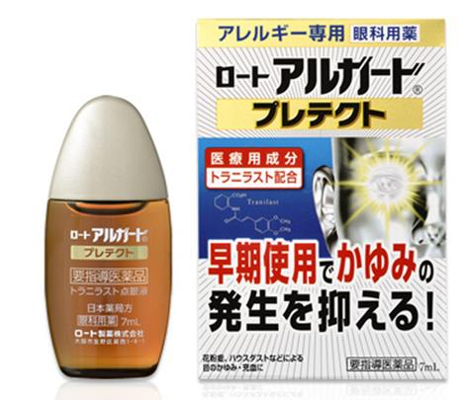 基本画像1枚 |  |  |  |  |  |  |  |  |  |  |  |  |  | 01 |  |  |  | 医薬品・医薬部外品 |  |  |  |  |  | 06 |  |  | 目薬 |  |  |  | 010601 |  |  | 目薬

 |  |  |  |  |  |  |  |  |  |  |  |  |  |  | 確定商品CD |  |  |  |  |  |  |  |  |  | 010601 |  |  |  |  |  |  | 0015

 |  |  |  |  |  |  |  |  |  |  |  |  |  |  | 催事CD |  |  |  | クーポンCD |  |  |  |  |  |  |  |  |  | TOPICS CD |  |  |  | 中分類ランキングCD
 |  |  |  |  |  |  |  |  |  |  |  |  |  |  | - |  |  |  | - |  |  |  |  |  |  |  |  |  | - |  |  |  | -

 |  |  |  |  |  |  |  |  |  |  |  |  |  |  | 商品特徴
 |  |  |  |  |  |  |  |  |  |  |  |  |  |  | 「ロート」アルガード プレテクト」は、アレルギーを元から抑える医療用成分トラニラストを、医療用点眼薬と同濃度（0.5%)配合した眼科用薬です。 今出ている症状を鎮めるだけでなく、花粉シーズンの初期から用法用量、注意事項を守ってしっかり継続使用することで、花粉飛散のピーク時における目のかゆみや充血などを効果的に和らげます。 「憂鬱な目の症状を、ひどくなる前になんとかしたい」という方におすすめです。 しみないやさしいさし心地。 【要指導医薬品】

 | 使用方法
 | 成人（15歳以上）及び7歳以上の小児：1回1～2滴、1日4回（朝、昼、夕方及び就寝前）点眼してください。

 | 追加テキスト

 | 購入可能DS |  |  |  |  |  |  |  |  |  | 購入可能EC |  |  |  |  |  |  |  |  |  | お勧めシーズン |  |  |  | 関連リンク商品JAN
 | 1001 | 1002 | 1003 | 1004 | 1005 | 1006 | 1007 | 1008 | 1009 | 1010 | 5001 | 5002 | 5003 | 5004 | 5005 | 5006 | 5007 | 5008 | 5009 | 5010 | SP | SM | A | W | 商品1 |  |  |  |  | 商品2 |  |  |  |  | 商品3
 | - | - | - | - | - | - | - | - | - | - | - | - | - | - | - | - | - | - | - | - | 1 | 1 | 1 | 1 | - |  |  |  |  | - |  |  |  |  | -

 | 写真1 |  | 写真2 |  | 写真3 |  | 写真4 |  |  | 登録日 |  |  |  |  |  |  |  |  | 掲載開始日 |  |  |  |  |  |  |  | 修正日 |  |  |  |  |  | 掲載終了日
 | 1 |  | - |  | - |  | - |  |  | 2016-02-10 |  |  |  |  |  |  |  |  | 即日 |  |  |  |  |  |  |  | - |  |  |  |  |  | -

